Тест-кейс моб
id тест-кейса | Название тест-кейса | Предусловия | Номер шага | Описание шага | ОР | Окружение | Скриншот (если необходимо) | Результат | ID Баг- репорта
1 | Своевременность поступления пуш-уведомления о скором истечении времени заказа | 1. Пользователь сделал заказ 2. Открыть мобильное приложение 3. Авторизоваться под курьером | 1 | На карточке заказа нажать кнопку "Принять" | 1.До 21.59 не придет пуш-уведомление 2. В 21.59 придет пуш-уведомление 3. В 22.00 не придет пуш-уведомление | Samsung Galaxy A6, модель SM-A605FN, OS: Android 10 |  | PASSED
 |  |  | 2 | При появлении уведомления "Хотите принять заказ?" нажать "Да"

 |  |  | 3 | Установить системное время 21.58
2 | Поступление пуш-уведомления о скором истечении времени заказа когда приложение находится в фоновом режиме | 1. Пользователь сделал заказ 2. Открыть мобильное приложение 3. Авторизоваться под курьером | 1 | На карточке заказа нажать кнопку "Принять" | 1. В 21.59 придет пуш-уведомление | Samsung Galaxy A6, модель SM-A605FN, OS: Android 10 |  | PASSED
 |  |  | 2 | При появлении уведомления "Хотите принять заказ?" нажать "Да"

 |  |  | 3 | Установить системное время 21.58
 |  |  | 4 | Перевести приложение в фоновый режим
3 | Поступление пуш-уведомления о скором истечении времени заказа когда телефон заблокирован | 1. Пользователь сделал заказ 2. Открыть мобильное приложение 3. Авторизоваться под курьером | 1 | На карточке заказа нажать кнопку "Принять" | 1. В 21.59 придет пуш-уведомление | Samsung Galaxy A6, модель SM-A605FN, OS: Android 10 |  | PASSED
 |  |  | 2 | При появлении уведомления "Хотите принять заказ?" нажать "Да"

 |  |  | 3 | Установить системное время 21.58
 |  |  | 4 | Заблокировать телефон
4 | Поступление пуш-уведомления о скором истечении времени заказа если в 21.59 телефон был выключен | 1. Пользователь сделал заказ 2. Открыть мобильное приложение 3. Авторизоваться под курьером | 1 | На карточке заказа нажать кнопку "Принять" | 1. Пуш-уведомление придет сразу после загрузки телефона | Samsung Galaxy A6, модель SM-A605FN, OS: Android 10 |  | PASSED
 |  |  | 2 | При появлении уведомления "Хотите принять заказ?" нажать "Да"

 |  |  | 3 | Установить системное время 21.58
 |  |  | 4 | Выключить телефон
 |  |  | 5 | Включить телефон в 22.00
5 | Поступление пуш-уведомления о скором истечении времени заказа во время поступления вызова на телефон | 1. Пользователь сделал заказ 2. Открыть мобильное приложение 3. Авторизоваться под курьером | 1 | На карточке заказа нажать кнопку "Принять" | 1. В 21.59 придет пуш-уведомление | Samsung Galaxy A6, модель SM-A605FN, OS: Android 10 |  | PASSED
 |  |  | 2 | При появлении уведомления "Хотите принять заказ?" нажать "Да"

 |  |  | 3 | Установить системное время 21.58
 |  |  | 4 | Звонить на телефон до 22.00
6 | Поступление пуш-уведомления о скором истечении времени заказа если в 21.59 телефон был в режиме телефонного разговора | 1. Пользователь сделал заказ 2. Открыть мобильное приложение 3. Авторизоваться под курьером | 1 | На карточке заказа нажать кнопку "Принять" | 1. В 21.59 придет пуш-уведомление | Samsung Galaxy A6, модель SM-A605FN, OS: Android 10 |  | PASSED
 |  |  | 2 | При появлении уведомления "Хотите принять заказ?" нажать "Да"

 |  |  | 3 | Установить системное время 21.58
 |  |  | 4 | Позвонить на телефон
 |  |  | 5 | Перевести телефон в режим телефонного разговора до 22.00
7 | Поступление пуш-уведомления о скором истечении времени заказа при низком заряде батареи | 1. Пользователь сделал заказ 2. Открыть мобильное приложение 3. Авторизоваться под курьером 4. Разрядить телефон до 5% заряда | 1 | На карточке заказа нажать кнопку "Принять" | 1. В 21.59 придет пуш-уведомление | Samsung Galaxy A6, модель SM-A605FN, OS: Android 10 |  | PASSED
 |  |  | 2 | При появлении уведомления "Хотите принять заказ?" нажать "Да"

 |  |  | 3 | Установить системное время 21.58
8 | Поступление пуш-уведомления о скором истечении времени заказа во время работы будильника | 1. Пользователь сделал заказ 2. Открыть мобильное приложение 3. Авторизоваться под курьером | 1 | На карточке заказа нажать кнопку "Принять" | 1. В 21.59 придет пуш-уведомление | Samsung Galaxy A6, модель SM-A605FN, OS: Android 10 |  | PASSED
 |  |  | 2 | При появлении уведомления "Хотите принять заказ?" нажать "Да"

 |  |  | 3 | Установить системное время 21.58
 |  |  | 4 | Включить сигнал будильника в 21.58
 |  |  | 5 | Выключить сигнал будильника в 22.00
9 | Содержание пуш-уведомления о скором истечении времени заказа | 1. Пользователь сделал заказ 2. Открыть мобильное приложение 3. Авторизоваться под курьером | 1 | На карточке заказа нажать кнопку "Принять" | 1. Уведомление содержит такой текст: «2 часа до конца заказа. Заказ <адрес заказа> нужно выполнить до времени N . Если не успеваете, предупредите поддержку: 0101» | Samsung Galaxy A6, модель SM-A605FN, OS: Android 10 |  | FAILED | https://tracker.yandex.ru/BUG-400702
 |  |  | 2 | При появлении уведомления "Хотите принять заказ?" нажать "Да"

 |  |  | 3 | Дождаться когда до завершения дня доставки выбранного заказа останется 2 часа
 |  |  | 4 | Получить пуш-уведомление
10 | Офформление пуш-уведомления о скором истечении времени заказа | 1. Пользователь сделал заказ 2. Открыть мобильное приложение 3. Авторизоваться под курьером | 1 | На карточке заказа нажать кнопку "Принять" | 1. В левом верхнем углу уведомления расположен логотип приложения в виде колеса; 2. Правее логотипа название приложения: "Яндекс.Самокат"; 3. Через пробел от названия приложения, справа размещена жирная точка; 4. Через строку вниз размещен текст с выравниванием по левому краю, жирным шрифтом: "2 часа до конца заказа"; 5. Строкой ниже размещен текст с выравниванием по левому краю, обычным шрифтом шрифтом: "Заказ <адрес заказа> нужно выполнить до времени N"; 6. Строкой ниже размещен текст с выравниванием по левому краю, обычным шрифтом шрифтом: "Если не успеваете, предупредите поддержку: 0101". | Samsung Galaxy A6, модель SM-A605FN, OS: Android 10 |  | FAILED | https://tracker.yandex.ru/BUG-400720
 |  |  | 2 | При появлении уведомления "Хотите принять заказ?" нажать "Да"

 |  |  | 3 | Дождаться когда до завершения дня доставки выбранного заказа останется 2 часа
 |  |  | 4 | Получить пуш-уведомление
11 | Тапнуть пуш-уведомления о скором истечении времени заказа | 1. Пользователь сделал заказ 2. Открыть мобильное приложение 3. Авторизоваться под курьером | 1 | На карточке заказа нажать кнопку "Принять" | 1. Переход по нотификации ведёт в приложение на вкладку «Мои». | Samsung Galaxy A6, модель SM-A605FN, OS: Android 10 |  | FAILED | https://tracker.yandex.ru/BUG-400752
 |  |  | 2 | При появлении уведомления "Хотите принять заказ?" нажать "Да"

 |  |  | 3 | Дождаться когда до завершения дня доставки выбранного заказа останется 2 часа
 |  |  | 4 | Получить пуш-уведомление
 |  |  | 5 | Тапнуть пуш-уведомление
12 | На экране авторизации всплывает окно «Отсутствует интернет-соединение» | 1. Открыть мобильное приложение | 1 | Отключить интернет-соединение | 1. Если нет интернет-соединения, отображается всплывающее окно «Отсутствует интернет-соединение» | Samsung Galaxy A6, модель SM-A605FN, OS: Android 10 |  | FAILED | https://tracker.yandex.ru/BUG-400776
 |  |  | 2 | Тапнуть по любой активной кнопке на экране авторизации.

13 | На экране со всеми заказами всплывает окно «Отсутствует интернет-соединение» | 1. Открыть мобильное приложение 2. Авторизоваться под курьером | 1 | Отключить интернет-соединение | 1. Если нет интернет-соединения, отображается всплывающее окно «Отсутствует интернет-соединение» | Samsung Galaxy A6, модель SM-A605FN, OS: Android 10 |  | PASSED
 |  |  | 2 | Тапнуть по любой активной кнопке на экране

14 | Тап по кнопке "Ок" закрывает окно «Отсутствует интернет-соединение» | 1. Открыть мобильное приложение 2. Авторизоваться под курьером | 1 | Отключить интернет-соединение | 1. Когда пользователь тапнул по кнопке «Ок», всплывающее уведомление закрывается. | Samsung Galaxy A6, модель SM-A605FN, OS: Android 10 |  | FAILED | https://tracker.yandex.ru/BUG-400795
 |  |  | 2 | Тапнуть по любой активной кнопке на экране авторизации.

 |  |  | 3 | Нажать кнопку "Ок" в уведомлении об отсутствии интернета
15 | Проверка офформления окна «Отсутствует интернет-соединение» | 1. Открыть мобильное приложение 2. Авторизоваться под курьером | 1 | Отключить интернет-соединение | 1. Если нет интернет-соединения, отображается всплывающее окно «Отсутствует интернет-соединение»; 2. Верхняя строка, с заглавной буквы, жирным шрифтом: "Нет доступа к интернету"; 3. Через строку ниже текст в двух строчках, обычным шрифтом, с заглавной буквы: "Проверьте подключение или дождитесь уведомления о его восстановлении"; 4. Через строку ниже конопка в черной окантовке, с надписью "ОК" черным шрифтом на белом фоне; 5. Все строки и кнопка выравнены по центру. | Samsung Galaxy A6, модель SM-A605FN, OS: Android 10 | 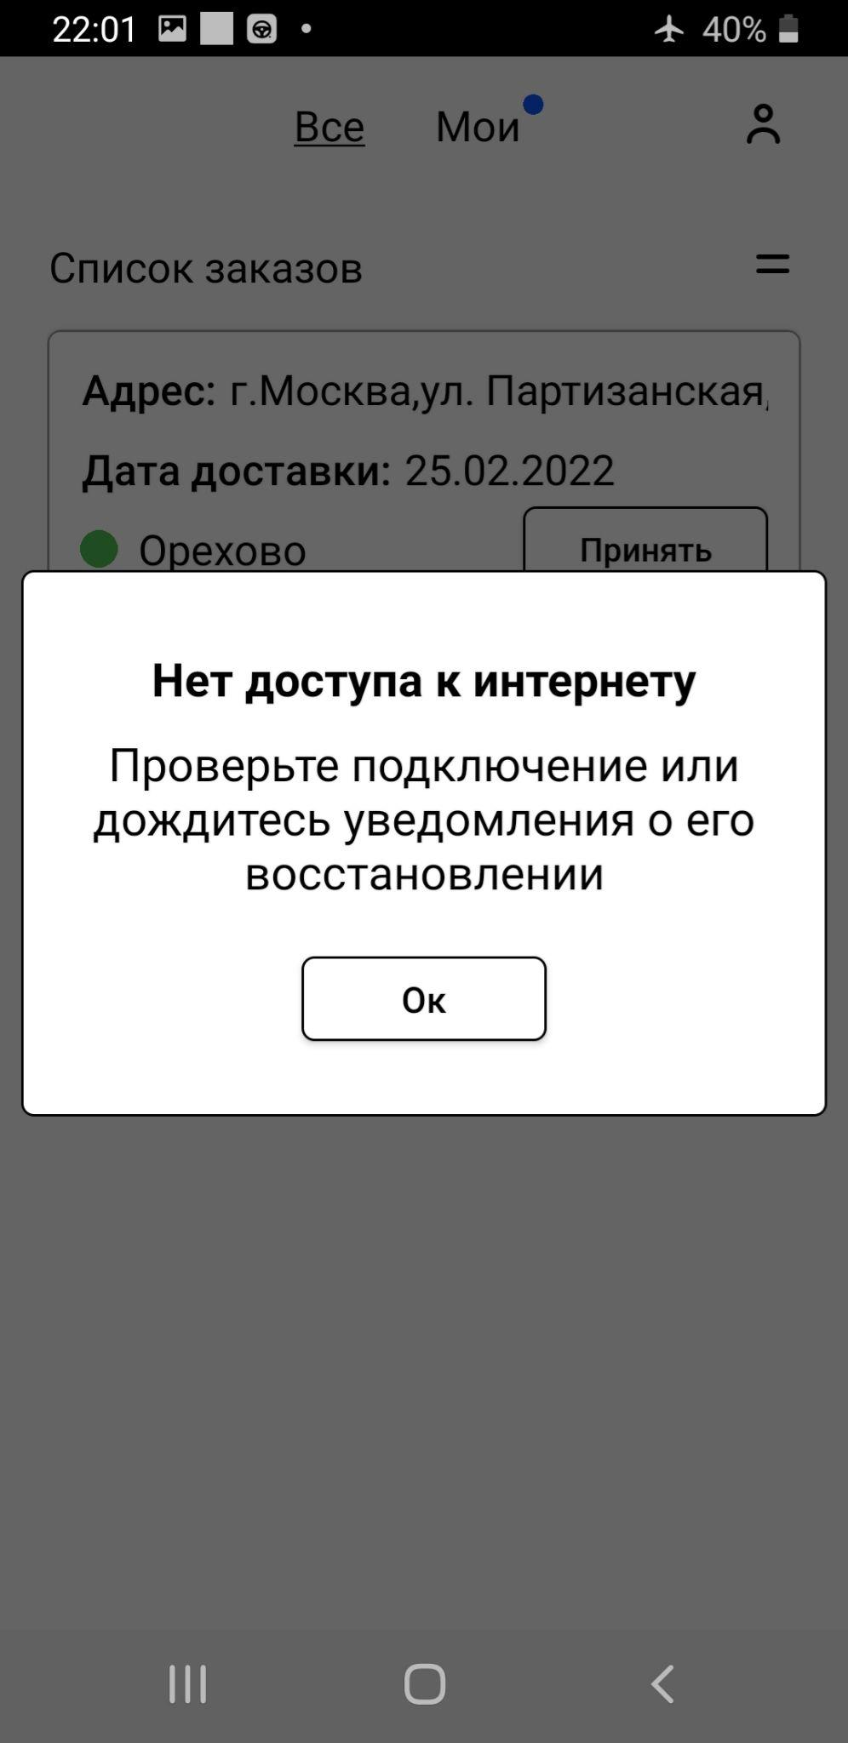 | PASSED
 |  |  | 2 | Тапнуть по любой активной кнопке на экране

16 | На экране с моими заказами всплывает окно «Отсутствует интернет-соединение» | 1. Пользователь сделал заказ 2. Открыть мобильное приложение 3. Авторизоваться под курьером 4. На карточке заказа нажать кнопку "Принять" 5. При появлении уведомления "Хотите принять заказ?" нажать "Да" | 1 | Отключить интернет-соединение | 1. Если нет интернет-соединения, отображается всплывающее окно «Отсутствует интернет-соединение» | Samsung Galaxy A6, модель SM-A605FN, OS: Android 10 |  | PASSED
 |  |  | 2 | Тапнуть по любой активной кнопке на экране

